상품제안서
피앤지 PNG PG-HC02 3in1 블루투스 스피커 전기 모기퇴치기 | 상품코드: F27226

 |  |  |  |  |  |  | 02-412-0044 | www.easy1.co.kr
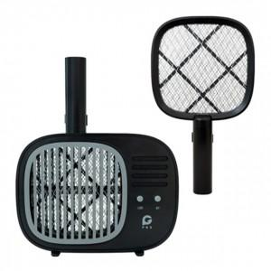

【상세/제작정보】 | 기본수량 미만 인쇄시 비용 추가.

【인쇄/포장옵션】 | 실크, 레이저 / 포장지포장

【공급단가】 | 수량 | 50~ | 100~ | 500~ | 1,000~ | 2,000~
*VAT별도 | 단가 | 29,450원 | 28,960원 | 28,220원 | 27,730원 | 27,000원

【상품 URL】 | https://dev.easy1.co.kr:443/src/goods_detail.php?gdno=27226

